Descrizione
Nome del progetto / Nome dell’oggetto da proteggere |  |  | non classificato

Descrizione del progetto o dell’oggetto da proteggere
Descrizione del progetto o dell’oggetto da proteggere

Partner delle comunicazioni e archiviazione dei dati
Partner delle comunicazioni (sotto il profilo tecnico delle reti) | Accessi all’interno dell’Amministrazione federale? | Sì | Se la risposta è negativa, si deve verificare in che misura il sistema deve essere gestito nella rete dell’Amministrazione federale.
 | Accessi esterni (Internet)? | No | Se la risposta è affermativa, si devono verificare il tipo e la modalità d’accesso nella matrice d’accesso (vedi Si003 - Sicurezza delle reti nell’Amministrazione federale).
Archiviazione dei dati | all’interno dell’Amministrazione federale? | Sì | Nessun requisito che esuli dalla protezione di base delle TIC nell’Amministrazione federale.
 | all’esterno (Internet)? | No | Se la risposta è affermativa, si deve verificare se è consentito archiviare i dati all’esterno dell’Amministrazione federale. Se si dovesse trattare di una soluzione basata su cloud, devono essere rispettate le raccomandazioni in materia di sicurezza dell’NCSC relative al cloud computing.

Area dei servizi condivisi (Shared Service Zone, SSZ)
Area ad accesso controllato
(Control Access Zone, CAZ)
Rete esterna
Internet
Rete dell'Amministrazione federale
Esempio
Schema dell’architettura
Rappresentazione dell’architettura prevista attualmente. La collocazione dei singoli elementi e i gateway da considerare sono in fase di studio.

Istruzioni
Si devono compilare i seguenti fogli di lavoro:
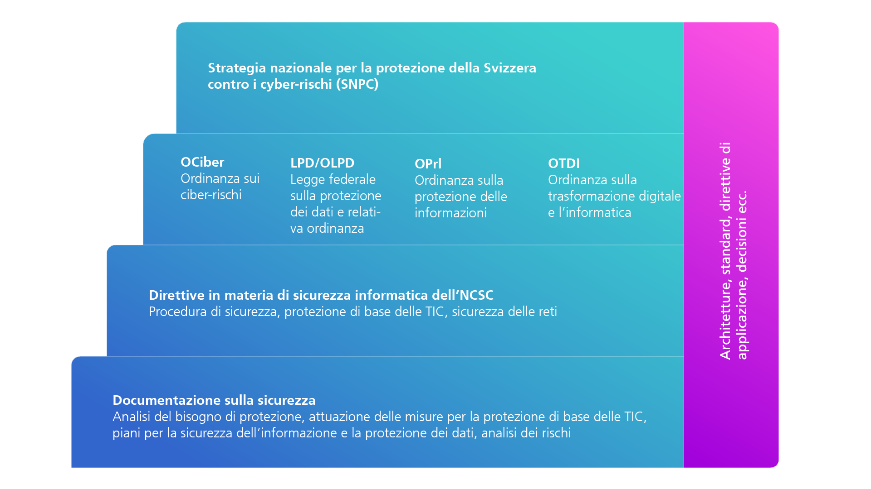 Copertina: - Compilare completamente. - Il risultato della classificazione è ricavato dai fogli di lavoro «Valutazione». - I colori utilizzati nei campi della valutazione servono ad evidenziare chiaramente dove sussiste un bisogno di protezione normale o elevato; in funzione del colore utilizzato si possono dedurre le esigenze di protezione. --> Si vedano le spiegazioni in merito riportate di seguito. Valutazione: - Selezionare ogni campo del menu a tendina nella colonna «Risposta». - Colonna «Commento, motivazione», il più dettagliatamente possibile, il minimo necessario. Descrizione: - Descrizione dettagliata del progetto e dell’oggetto da proteggere. - Riempire la parte partner delle comunicazioni e archiviazione dei dati. - Qui deve essere inserito un primo diagramma dell’architettura (invece dell’esempio). Può essere eventualmente presentato come documento a sé stante. In questo foglio di lavoro si deve annotare il nome del documento, quale versione si riferisce a quest’analisi del bisogno di protezione e dove è salvato.
Bisogno di protezione elevato: Non appena uno dei campi classificati come confidenziali o più di due criteri negli ambiti disponibilità, integrità o tracciabilità sono contrassegnati in rosso, sussiste un bisogno di protezione elevato. Conformemente all’articolo 14d OCiber, in casi di bisogno di protezione elevato comprovato si deve elaborare un piano per la sicurezza e la protezione dei dati (piano SIPD) in cui devono essere definite, documentate e attuate ulteriori misure di sicurezza specifici per il progetto o l’oggetto informatico da proteggere, oltre all’attuazione delle direttive in materia di sicurezza per la protezione di base e facendo capo a un’analisi dei rischi. Nel caso sussistano requisiti elevati soltanto negli ambiti disponibiltà, integrità o tracciabilità (due criteri al massimo), devono essere documentati ulteriori requisiti di sicurezza a estensione della protezione di base TIC. Tali requisiti devono essere inseriti preferibilmente nel documento «Attuazione delle misure per la protezione di base delle TIC», ad esempio in un capitolo aggiuntivo. Se uno dei criteri per definire la rilevanza di RINA è soddisfatto, si deve eseguire il relativo processo di verifica per ridurre lo spionaggio dei servizi d’informazione (secondo la Guida al processo di verifica RINA). Qualora, dal processo di verifica RINA, emergano casi rilevanti per i rischi, occorre svolgere integralmente il processo di verifica e documentarne l’attuazione. RINA è principalmente un processo di sensibilizzazione in cui vengono illustrate le possibili minacce derivanti dallo spionaggio dei servizi d’informazione. Applicazione della protezione di base delle TIC: L’applicazione dei requisiti minimi di sicurezza (protezione di base delle TIC) deve essere documentata (ai sensi dell’art. 14c OCiber). Per farlo, gli interessati possono scaricare dal sito web dell’NCSC (intranet.ncsc.admin.ch) il documento Excel «Attuazione delle misure per la protezione di base delle TIC nell’Amministrazione

